2018
Model: | SKZ 656 BBG

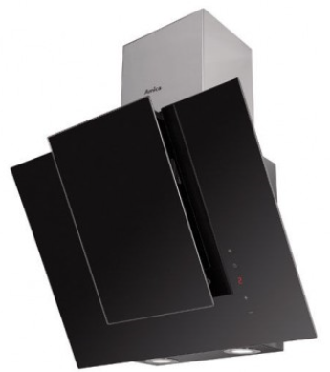
Odsavač par komínový
60 cm

Doporučená MOC (vč. DPH): |  | 6,790 Kč

Provozní vlastnosti:

Energetická třída: |  |  | D
Třída účinnosti dynamiky proudění: |  |  | E
Třída účinnosti osvětlení: |  |  | A
Třída účinnosti filtrace tuků: |  |  | D
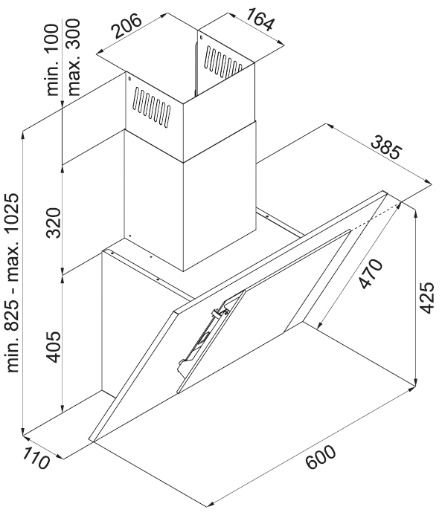
Odtah min. v běžném provozu: |  | 117 | m3/h
Odtah max. v běžném provozu: |  | 343 | m3/h

Hlučnost min. v běžném provozu: |  | 46 | dB(A)
Hlučnost max. v běžném provozu: |  | 62 | dB(A)

Funkce:

Senzorové ovládání výkonu
LED displej
3 stupně výkonu
Osvětlení: |  | LED 2 x 2 W
Časovač - automatické vypnutí |  |  |  | Barva: | Černé sklo / nerez

Konstrukce:

Průměr odtahu: |  |  | 150 mm | Objednací kód: |  | 1160578
Vzdálenost od plynové varné desky: |  |  | 650 mm
Vzdálenost od elektrické varné desky: |  |  | 450 mm
Počet motorů: |  |  | 1
Hliníkový tukový filtr
Možnost recirkulace
Typ uhlíkového filtru pro recirkulaci*: |  |  | FWK 202
Počet kusů potřebných k recirkulaci: |  |  | 1
Cena filtru: |  |  | 429 Kč

*není součástí balení

